材料及结果
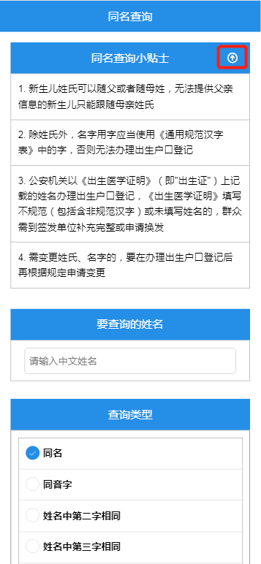
材料信息梳理表
第一步 | 进入南京公安微警务，进入户政服务，选择同名查询
 | 律师信息登记
序号 | 元素名称 | 元素说明
1 | 同名查询小贴士 | 可自行下载查阅
2 | 要查询的姓名
3 | 查询类型 | 根据需要选择相关类型(同名，同音，第几个字相同)

线上办理流程
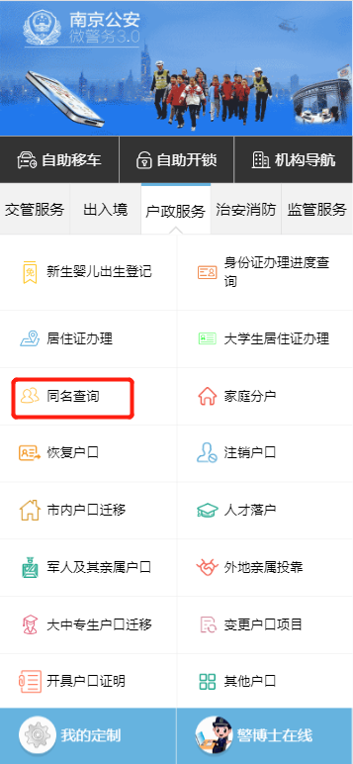
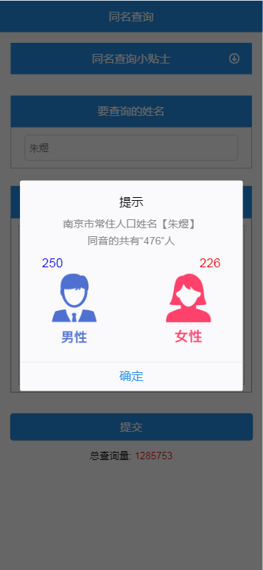
操作步骤 | 步骤名称 | 是否必须步骤 | 步骤描述
第一步 | 进入查询 | 是 | 进入南京公安微警务，选择户政服务后点击同名查询
第二步 | 明确查询条件 | 是 | 根据页面内容明确查询条件进行查询
第三步 | 查询结果 | 是 | 系统根据提交的查询条件给出对应的查询结果，分为男性女性各多少人

